Filtros
 |  |  | EduMatch

Materia |  | Nivel Educativo |  |  | Modalidad |  | ¿Cómo funciona?
 |  |  |  |  |  |  | Registrate
¿Qué quieres aprender? |  | ¿En qué grado te encuentras? |  |  | ¿Comó quieres recibir tu clase? |  | Pedidos

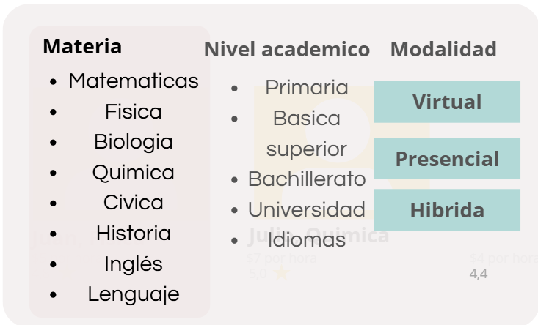

Profesores destacados

 | Juan, Fisica |  |  | Juan, Fisica |  | Juan, Fisica

 | $5 por hora |  |  | $5 por hora |  | $5 por hora
 | 4.8 |  |  | 4.8 |  | 4.8

Los más recomendados por padres y estudiantes

 | Juan, Fisica |  |  | Juan, Fisica |  | Juan, Fisica

 | $5 por hora |  |  | $5 por hora |  | $5 por hora
 | 4.8 |  |  | 4.8 |  | 4.8

Expertos en buenos resultados

 | Juan, Fisica |  |  | Juan, Fisica |  | Juan, Fisica

 | $5 por hora |  |  | $5 por hora |  | $5 por hora
 | 4.8 |  |  | 4.8 |  | 4.8

Expertos en buenos resultados

 | Juan, Fisica |  |  | Juan, Fisica |  | Juan, Fisica

 | $5 por hora |  |  | $5 por hora |  | $5 por hora
 | 4.8 |  |  | 4.8 |  | 4.8

Mas de 50 clases impartidas

 | Juan, Fisica |  |  | Juan, Fisica |  | Juan, Fisica

 | $5 por hora |  |  | $5 por hora |  | $5 por hora
 | 4.8 |  |  | 4.8 |  | 4.8

Presentacion Profesor
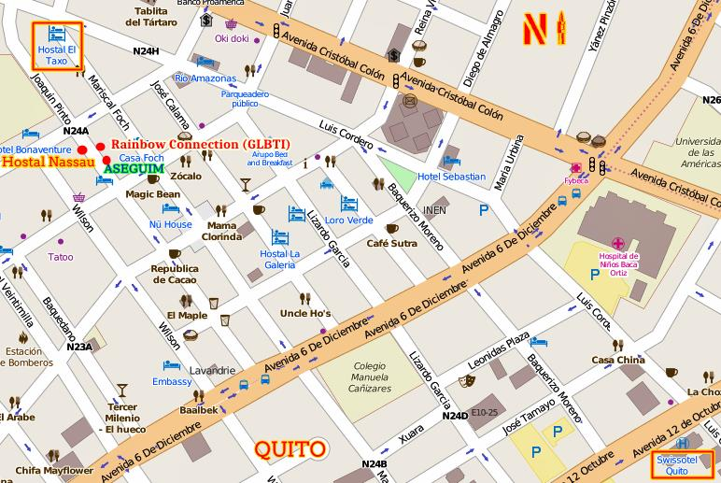
 |  |  |  | EduMatch

Materia |  |  | Nivel Educativo |  | Modalidad |  |  |  |  | ¿Cómo funciona?
 |  |  |  |  |  |  |  |  |  | Registrate
¿Qué quieres aprender? |  |  | ¿En qué grado te encuentras? |  | ¿Comó quieres recibir tu clase? |  |  |  |  | Pedidos

Mejor calificado en Fisica

Juan, Fisica, Bachillerato |  |  |  | 4, 8 (35 reseñas) |  |  |  | Agenda tu clase

Virtual / Presencial

Sobre mí: Soy licenciado en Física con más de 6 años de experiencia enseñando a nivel colegial y universitario. Me apasiona lograr que los estudiantes comprendan los conceptos desde la práctica y la experimentación, con clases dinámicas y ejemplos cotidianos. |  |  |  |  |  | Cursos: * Física general / Física aplicada al bachillerato *Preparación para exámenes de ingreso y nivelación

 |  | Carpeta profesional |  |  |  |  |  | Mas información de los cursos

Lo que dicen de Juan: El 98% lo Recomienda

 | Carlos Herrera |  | 5 |  |  |  | Carlos Herrera |  | 5
 | 29 de agosto |  |  |  |  |  | 29 de agosto
 | El profe es excelente mi hijo saco sobresaliente. |  |  |  |  |  | El profe es excelente mi hijo saco sobresaliente.

 | Carlos Herrera |  | 5 |  |  |  | Carlos Herrera |  | 5
 | 29 de agosto |  |  |  |  |  | 29 de agosto
 | El profe es excelente mi hijo saco sobresaliente. |  |  |  |  |  | El profe es excelente mi hijo saco sobresaliente.

 | Carlos Herrera |  | 5 |  |  |  | Carlos Herrera |  | 5
 | 29 de agosto |  |  |  |  |  | 29 de agosto
 | El profe es excelente mi hijo saco sobresaliente. |  |  |  |  |  | El profe es excelente mi hijo saco sobresaliente.

 | Carlos Herrera |  | 5 |  |  |  | Carlos Herrera |  | 5
 | 29 de agosto |  |  |  |  |  | 29 de agosto
 | El profe es excelente mi hijo saco sobresaliente. |  |  |  |  |  | El profe es excelente mi hijo saco sobresaliente.

 | Carlos Herrera |  | 5 |  |  |  | Carlos Herrera |  | 5
 | 29 de agosto |  |  |  |  |  | 29 de agosto
 | El profe es excelente mi hijo saco sobresaliente. |  |  |  |  |  | El profe es excelente mi hijo saco sobresaliente.

En donde lo puedes encontrar:

